상품제안서
몽블랑노트(주문제작형) | 상품코드: F05585

 |  |  |  |  |  |  | 02-412-0044 | www.easy1.co.kr
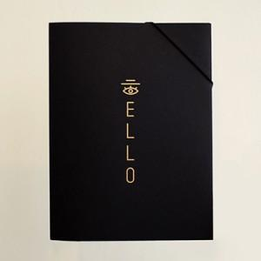

【상세/제작정보】 | 밴딩으로 고정할 수 있어 더욱 고급스러움

【인쇄/포장옵션】 | 풀칼라 / OPP(비닐)

【공급단가】 | 수량 | 300~ | 1,000~ | 2,000~ | 3,000~ | 5,000~
*VAT별도 | 단가 | 4,060원 | 3,910원 | 3,770원 | 3,620원 | 3,480원

【상품 URL】 | http://www.easy1.co.kr/src/goods_detail.php?gdno=5585

